Лист1
 |  | NetCost: https://www.shop.netcostmarket.com/
 |  |  |  |  |  | BAG REPORT |  |  |  | х | Windows |  |  | macOS |  | Mobile
ID | Module | Title / Purpose | Severity | Priority | Prerequisites | Instruction / Steps to reproduce | Expected Result | Actual Result | Attachment | Pass / Fail | Chrome | Edge | FireFox | Safari | Chrome | Android | iOS
1 | - | Некорректное работа поля ввода количества товара | - | - | - | Некорректное работа поля ввода количества товара. Есть возможность добавить "999999" единиц любого товара в корзину, это корректно? | - | - | 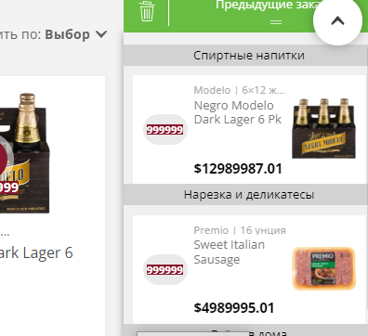 | - | - | - | - | - | + | - | -
2 | - | Нарушение пропорции изображений в слайдере | - | - | - | Нарушение пропорции всех изображений в слайдере на главной странице при маленьком разрешении окна браузера | - | - | 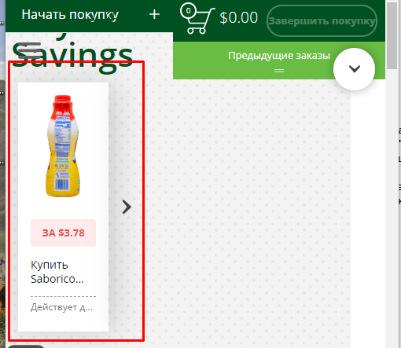 | - | - | - | - | - | + | - | -
3 | - | Не меняется язык вкладки при переключении языка | - | - | - | При смене языка на русский вкладка "Issue With An Order" остается на английском | - | - | 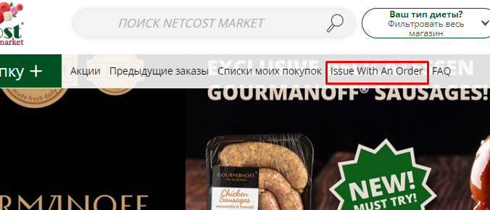 | - | - | - | - | - | + | - | -
4 | - | Некорректное отображение текста в поле поиска | - | - | - | Некорректное отображение текста в поле поиска при уменьшении разрешения окна браузера | - | - |  | - | - | - | - | - | + | - | -
5 | - | Пропадает панель "Войти" | - | - | - | Пропадает панель "Войти" в верхнем правом углу при уменьшении разрешения окна браузера | - | - |  | - | - | - | - | - | + | - | -
6 | - | Значек доставки наезжает на элементы главного меню | - | - | - | Значек доставки наезжает на элементы главного меню при уменьшении разрешения окна браузера до размера 621-860px | - | - | 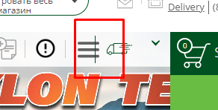 | - | - | - | - | - | + | - | -
7 | - | Пропадает панель выбора языка | - | - | - | Пропадает панель выбора языка в верхнем правом углу при уменьшении разрешения окна браузера | - | - | 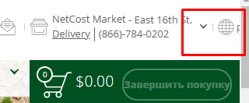 | - | - | - | - | - | + | - | -
8 | - | Пропадает панель с адресами доставки | - | - | - | Пропадает панель с адресами доставки в верхней части страницы при уменьшении окна браузера | - | - | 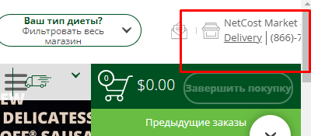 | - | - | - | - | - | + | - | -
9 | - | Вкладка "Время доставки" залезает под вкладку "Начать покупки" | - | - | - | Вкладка "Время доставки" залезает под вкладку "Начать покупки" при уменьшении разрешения окна браузера, из-за чего при нажатии на вкладку "Начать покупку +" происходит открытие вкладки "Время доставки" | - | - | 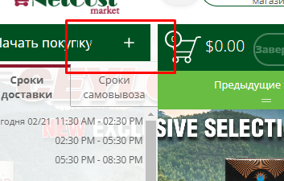 | - | - | - | - | - | + | - | -
10 | - | Пропадает главное меню | - | - | - | Полностью пропадает главное меню при маленьком разрешении окна браузера | - | - |  | - | - | - | - | - | + | - | -

